상품제안서
에코백 민자형 360 | 상품코드: S39147

 |  |  |  |  |  |  | 02-713-8555 | www.synergygift.co.kr
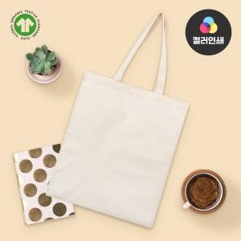

【상세/제작정보】 | <span style="font-size: 14pt;">※ 컬러인쇄 기본 100x100mm 기준 / 초과 사이즈 별도 문의 바랍니다.</span>

【인쇄/포장옵션】 | 실크, 풀칼라 / OPP(비닐)

【공급단가】 | 수량 | 100~ | 300~ | 1,000~ | 3,000~ | 10,000~
*VAT별도 | 단가 | 1,920원 | 1,850원 | 1,760원 | 1,710원 | 1,670원

【상품 URL】 | https://www.synergygift.co.kr:443/src/goods_detail.php?gdno=39147

